cover
Fsoft Insight 2.0 |  |  |  | Process | Function Name
 |  |  |  | Screen Design | Project General Information

 | 1. Overview
 |  | Tài liệu này mô tả thiết kế màn hình của chương trình quản lý quán cà phê

Đăng nhập

đăng nhaaph thành công
click menu khách hàng
Bàn

click menu bàn
click menu bàn

click menu hóa đơn
click menu đăng xuất

Hóa đơn
click menu đăng xuất
Khách hàng
click menu khach hang
click menu nhập hàng

click menu hóa đơn
click menu khuyến mãi
click menu đăng xuất

Khuyến mãi
click menu đăng xuất
Đăng xuất
click menu đăng xuất
Nhập hàng
click menu đăng xuất
click menu khuyến mãi
click menu report

click menu đăng xuất
click menu nhập hàng
click menu nhân viên
click menu đăng xuất

Nhân viên
Report
click menu nhân viên

click menu menu
click menu nhập hàng
click menu report
Menu

 | 2. Screen list

 |  | No | Screen ID |  |  | Screen Name | UC Name
 |  | 1 | SCR_PRJ_0401 |  |  | Cập nhật nhập hàng | UC_PRJ_001
 |  | 2 | SCR_PRJ_0402 |  |  | Thêm nhập hàng | UC_PRJ_002
 |  | 3 | SCR_PRJ_0403 |  |  | Xem hóa đơn | UC_PRJ_004
 |  | 4 | SCR_PRJ_0404 |  |  | Xóa nhập hàng | UC_PRJ_003
 |  | 5 | SCR_PRJ_0405 |  |  | Xem chi tiết nhập hàng | UC_PRJ_005
 |  | 6 | SCR_PRJ_0406 |  |  | quản lý kho
 |  | 7 | SCR_PRJ_0311 |  |  | Edit information categories
 |  | 8 | SCR_PRJ_0310 |  |  | Edit information product
 |  | 9 | SCR_PRJ_0309 |  |  | Edit information employee
 |  | 10 | SCR_PRJ_0308 |  |  | List Product
 |  | 11 | SCR_PRJ_0307 |  |  | List Product
 |  | 12 | SCR_PRJ_0306 |  |  | List Product
 |  | 13 | SCR_PRJ_0305 |  |  | Add new Staff
 |  | 14 | SCR_PRJ_0304 |  |  | Add new product list
 |  | 15 | SCR_PRJ_0303 |  |  | Add new product
 |  | 16 | SCR_PRJ_0302 |  |  | List Product Category Screen
 |  | 17 | SCR_PRJ_0301 |  |  | List Employee
 |  | 18 | SCR_PRJ_0311 |  |  | List Product Screen
 |  | 19 | SCR_PRJ_0202 |  |  | List Customer | UC_PRJ_ListCustomer
 |  | 20 | SCR_PRJ_0203 |  |  | Create Account | UC_PRJ_CreateAccoount
 |  | 21 | SCR_PRJ_0204 |  |  | Update Customer | UC_PRJ_UpdateCustomer
 |  | 22 | SCR_PRJ_0205 |  |  | Delete Customer | UC_PRJ_DaeleteCustomer
 |  | 23 | SCR_PRJ_0206 |  |  | Add Desks | UC_PRJ_AddDesk
 |  | 24 | SCR_PRJ_0207 |  |  | Update Desks | UC_PRJ_UpdateDesk
 |  | 25 | SCR_PRJ_0208 |  |  | Update Group Desks | UC_PRJ_UpdateGroupDesk
 |  | 26 | SCR_PRJ_0209 |  |  | Add Group Desks | UC_PRJ_AddGroupDesk
 |  | 27 | SCR_PRJ_0210 |  |  | Search Group Desks | UC_PRJ_SearchGroupDesk
 |  | 28 | SCR_PRJ_0211 |  |  | Delete Group Desk | UC_PRJ_DeleteGroupDesk
 |  | 30 | SCR_PRJ_0214 |  |  | Create Customer | UC_PRJ_CreateCustomer
 |  | 31 | SCR_PRJ_0213 |  |  | Search Desks | UC_PRJ_SearchDesk
 |  | 32 | SCR_PRJ_0101 |  |  | Login | UC_PRJ_0101_Login
 |  | 33 | SCR_PRJ_0102 |  |  | Add new promotion | UC_PRJ_0102 Create promotion
 |  | 34 | SCR_PRJ_0103 |  |  | Update promotion | UC_PRJ_0103_Update promotion
 |  | 35 | SCR_PRJ_0104 |  |  | Show promotion | UC_PRJ_0104_Show promotion
 |  | 36 | SCR_PRJ_0105 |  |  | Thống kê | UC_PRJ_0105_Thống kê
 |  | 37 | SCR_PRJ_0106 |  |  | Thêm chi tiết khuyến mãi | UC_PRJ_0106_Thêm chi tiết khuyến mãi
 |  | 38 | SCR_PRJ_0107 |  |  | Cập nhật chi tiết khuyến mãi | UC_PRJ_Cập nhật chi tiết khuyến mãi
 |  | 39 | SCR_PRJ_0108 |  |  | Danh sách chi tiết khuyến mãi | UC_PRJ_Danh sách chi tiết khuyến mãi
 |  | 40 | SCR_PRJ_0109 |  |  | Xóa khuyến mãi | UC_PRJ_ Xóa khuyến mãi
 |  | 41 | SCR_PRJ_0110 |  |  | Xóa chi tiết khuyến mãi | UC_PRJ_ Xóa chi tiết khuyến mãi
 |  | 42 | SCR_PRJ_0111 |  |  | Thay đổi mật khẩu | UC_PEJ_Thay đổi mật khẩu

Search Desk
Fsoft Insight 2.0 |  |  |  | Process |  |  | Screen ID |  | Screen Name | Created PIC | Created Date | Approved Date
 |  |  |  | Screen Design |  |  | SCR_PRJ_0213 |  | Search Desks | TamNM4 | 13/9/2016

1. Overview

 | Show list table that matches search filters
 | Support Full-text search and advance search

2. Screen Design

 | 2.1. Screen image

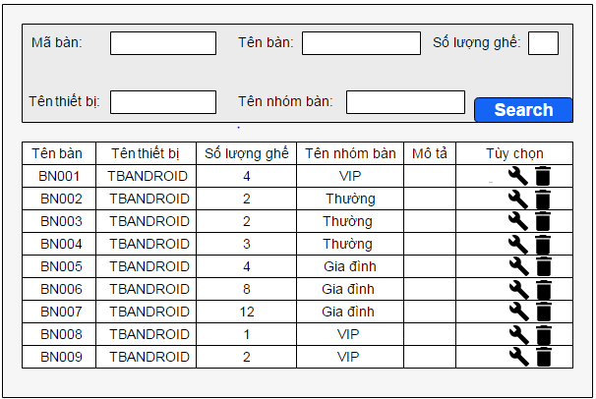

 |  | 2.2. Screen items

 |  |  | Item name |  | Control | I/O |  | Description
 |  | 1 | Tìm kiếm |  | Button |  |  | Điều khiển thực hiện tìm kiếm thông tin
 |  | 2 | Thêm mới |  | Button |  |  | Điều khiển thực hiện chuyển đến trang thêm mới bàn
 |  | 3 | Mã bàn |  | Label | O |  | Hiển thị tiêu đề Mã bàn
 |  | 4 | Mã thiết bị |  | Label | O |  | Hiển thị tiêu đề Mã thiết bị
 |  | 5 | Tên bàn |  | Label | O |  | Hiển thị tiên đề Tên bàn
 |  | 6 | Tên nhóm bàn |  | Label | O |  | Hiển thị tiêu đề Tên nhóm bàn
 |  | 7 | Số lượng ghế |  | Label | O |  | Hiển thị tiêu đề Số lượng ghế
 |  | 8 | Mô tả |  | Label | O |  | Hiển thị tiêu đề mô tả
 |  | 9 | Nhập mã bàn |  | Edit text | I |  | Nhập mã bàn để lọc
 |  | 10 | Nhập tên nhóm bàn |  | Edit text | I |  | Nhập tên nhóm bàn để lọc
 |  | 11 | Nhập số lượng ghế |  | Edit text | I |  | Nhập số lượng ghế để lọc
 |  | 12 | Nhập mã thiết bị |  | Edit text | I |  | nhập mã thiết bị để lọc
 |  | 13 | Nhập tên bàn |  | Edit text | I |  | Nhập tên bàn để lọc

Search Group Desks
Fsoft Insight 2.0 |  |  |  | Process |  |  | Screen ID |  | Screen Name | Created PIC | Created Date | Approved Date
 |  |  |  | Screen Design |  |  | SCR_PRJ_0210 |  | Search Group Desks | TamNM4 | 13/9/2016

1. Overview

 | Show list group desks that matches search filters
 | Support Full-text search and advance search

2. Screen Design

 | 2.1. Screen image

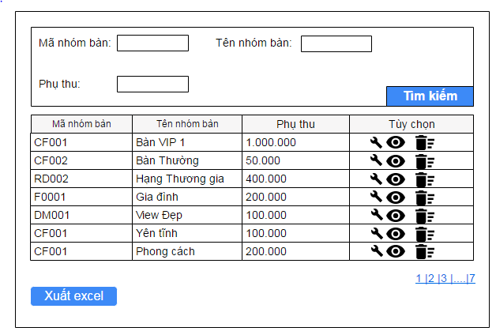

 |  | 2.2. Screen items

 |  |  | Item name |  | Control | I/O |  | Description
 |  | 1 | Tìm kiếm |  | Button |  |  | Điều khiển thực hiện tìm kiếm thông tin
 |  | 2 | Thêm mới |  | Button |  |  | Điều khiển thực hiện chuyển sang trang thêm mới
 |  | 3 | Mã nhóm bàn |  | Label | O |  | Hiển thị tiêu đề Mã nhóm bàn
 |  | 4 | Tên nhóm bàn |  | Label | O |  | Hiển thị tiêu đề Tên nhóm bàn
 |  | 5 | Phụ thu |  | Label | O |  | Hiển thị tiêu đề phụ thu
 |  | 6 | Nhập mã nhóm bàn |  | Edit text | I |  | Nhập mã nhóm bàn để lọc
 |  | 7 | Nhập phụ thu |  | Edit text | I |  | Nhập phụ thu để lọc
 |  | 8 | Nhập tên nhóm bàn |  | Edit text | I |  | Nhập tên nhóm bàn để lọc

Add Group Desk
Fsoft Insight 2.0 |  |  |  | Process |  |  | Screen ID |  | Screen Name | Created PIC | Created Date | Approved Date
 |  |  |  | Screen Design |  |  | SCR_PRJ_0209 |  | Add Group Desks | TamNM4 | 9-Dec-2016

1. Overview

 | Add group desks

2. Screen Design

 | 2.1. Screen image

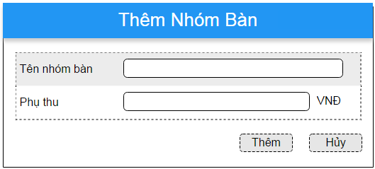

 |  | 2.2. Screen items

 |  |  | Item name |  | Control | I/O |  | Description
 |  | 1 | Tên nhóm bàn |  | Label | O |  | Hiển thị tiêu đề Tên nhóm bàn
 |  | 2 | Phụ thu |  | Label | O |  | Hiển thị tiêu đề phụ thu
 |  | 3 | Thêm |  | Button |  |  | Điều khiển thực hiện thêm mới nhóm bàn
 |  | 4 | Hủy |  | Button |  |  | Điều khiển thực hiện hủy thêm mới nhóm bàn
 |  | 5 | OK |  | Button |  |  | Điều khiển thực hiện đóng thông báo
 |  | 6 | Nhập tên nhóm bàn |  | Edit text | I |  | Nhập tên nhóm bàn để thêm mới
 |  | 7 | Nhập phụ thu |  | Edit text | I |  | Nhập phụ thu để thêm mới

Update Group Desks
Fsoft Insight 2.0 |  |  |  | Process |  | Screen ID |  | Screen Name | Created PIC | Created Date | Approved Date
 |  |  |  | Screen Design |  | SCR_PRJ_0208 |  | Update Group Desks | TamNM4 | 9-Dec-2016

1. Overview

 | Update group desks

2. Screen Design

 | 2.1. Screen image

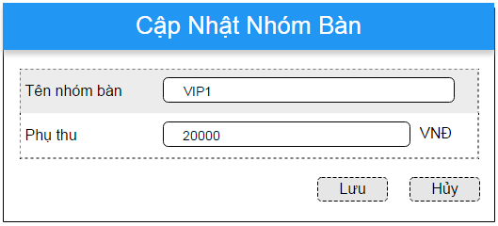

 |  | 2.2. Screen items

 |  |  | Item name |  | Control | I/O | Description
 |  | 1 | Tên nhóm bàn |  | Label | O | Hiển thị tiêu đề Tên nhóm bàn
 |  | 2 | Phụ thu |  | Label | O | Hiển thị tiêu đề phụ thu
 |  | 3 | Cập nhật |  | Button |  | Điều khiển thực hiện cập nhật lại thông tin nhóm bàn
 |  | 4 | Hủy |  | Button |  | Điều khiển thực hiện hủy thêm mới nhóm bàn
 |  | 5 | OK |  | Button |  | Điều khiển thực hiện đóng thông báo
 |  | 6 | Nhập tên nhóm bàn |  | Edit text | I | Nhập tên nhóm bàn để cập nhật tên nhóm bàn
 |  | 7 | Nhập phụ thu |  | Edit text | I | Nhập phụ thu để cập nhật phụ thu

Update Desk
Fsoft Insight 2.0 |  |  |  |  |  | Process |  |  |  |  | Screen ID |  |  |  |  | Screen Name | Created PIC | Created Date | Approved Date
 |  |  |  |  |  | Screen Design |  |  |  |  | SCR_PRJ_0207 |  |  |  |  | Update Table | Nhadd | 9-Dec-2016

1. Overview

 | Add table

2. Screen Design

 | 2.1. Screen image

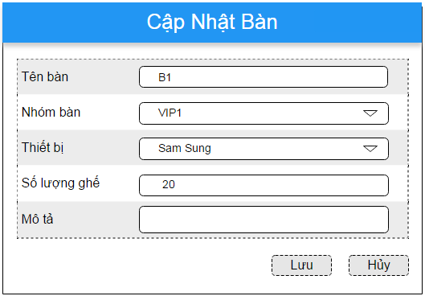

 |  | 2.2. Screen items

 |  |  | Item name |  |  |  |  |  |  | Control |  |  | Data Type |  | Description
 |  | 1 | Search button |  |  |  |  |  |  | Button |  |  |  |  | Execute Search
 |  | 2 | Search option |  |  |  |  |  |  | Button |  |  |  |  | Show/Hide advance search
 |  | 3 | ID |  |  |  |  |  |  | Label |  |  | Text |  | Show Customer ID
 |  | 4 | Name label |  |  |  |  |  |  | Label |  |  | Text |  | Show Customer's name
 |  | 5 | Phone number |  |  |  |  |  |  | Label |  |  | Text |  | Show Phone number
 |  | 6 | Email |  |  |  |  |  |  | Label |  |  | Text |  | Show Email
 |  | 7 | Member Point |  |  |  |  |  |  | Label |  |  | Text |  | Show member point
 |  | 8 | Identity Card |  |  |  |  |  |  | Label |  |  | Text |  | Show Identity Card

 |  | 2.3 Main Screen Interaction
 |  | 1) | Button:
 |  |  | - Add:
 |  |  |  | System will open Add table page to create a new Customer

 |  | 2.4. Screen displaying
 |  |  | Screen will be paging, with maximun 20 records/page, if the record is over 20, system will devide with following format:
 |  |  |  |  | 1 | 2 | 3 | 4 | 5 | 6 | 7 | 8 | 9 | 10 | Next
 |  |  |  | The page user are seeing will be bold

Add Desk
Fsoft Insight 2.0 |  |  |  |  |  | Process |  |  |  |  | Screen ID |  |  |  |  | Screen Name | Created PIC | Created Date | Approved Date
 |  |  |  |  |  | Screen Design |  |  |  |  | SCR_PRJ_0206 |  |  |  |  | Add Table | Nhadd | 9-Dec-2016

1. Overview

 | Add table

2. Screen Design

 | 2.1. Screen image

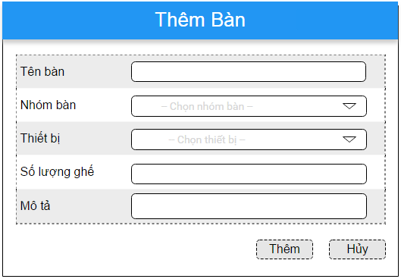

 |  | 2.2. Screen items

 |  |  | Item name |  |  |  |  |  |  | Control |  |  | Data Type |  | Description
 |  | 1 | Search button |  |  |  |  |  |  | Button |  |  |  |  | Execute Search
 |  | 2 | Search option |  |  |  |  |  |  | Button |  |  |  |  | Show/Hide advance search
 |  | 3 | ID |  |  |  |  |  |  | Label |  |  | Text |  | Show Customer ID
 |  | 4 | Name label |  |  |  |  |  |  | Label |  |  | Text |  | Show Customer's name
 |  | 5 | Phone number |  |  |  |  |  |  | Label |  |  | Text |  | Show Phone number
 |  | 6 | Email |  |  |  |  |  |  | Label |  |  | Text |  | Show Email
 |  | 7 | Member Point |  |  |  |  |  |  | Label |  |  | Text |  | Show member point
 |  | 8 | Identity Card |  |  |  |  |  |  | Label |  |  | Text |  | Show Identity Card

 |  | 2.3 Main Screen Interaction
 |  | 1) | Button:
 |  |  | - Add:
 |  |  |  | System will open Add table page to create a new Customer

 |  | 2.4. Screen displaying
 |  |  | Screen will be paging, with maximun 20 records/page, if the record is over 20, system will devide with following format:
 |  |  |  |  | 1 | 2 | 3 | 4 | 5 | 6 | 7 | 8 | 9 | 10 | Next
 |  |  |  | The page user are seeing will be bold

Delete Customer
Fsoft Insight 2.0 |  |  |  |  |  | Process | Screen ID |  |  | Screen Name | Created PIC | Created Date | Approved Date
 |  |  |  |  |  | Screen Design | SCR_PRJ_0205 |  |  | Delete Customer | KienTX2 | 9-Dec-2016

1. Overview

 | Show dialog to confirm delete customer.

2. Screen Design

 |  | 2.1. Screen image
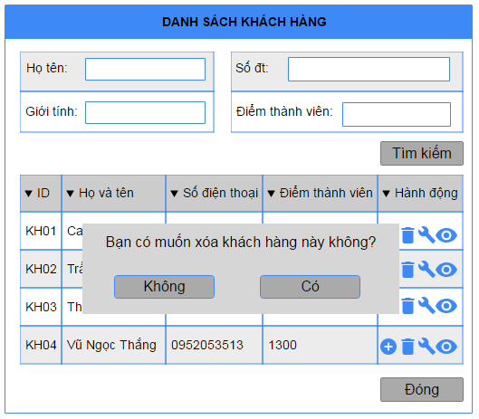

 |  |  | 2.2. Screen items

 |  |  |  | Item name |  |  | Control | Data Type | Description
 |  |  | 1 | Confirm button |  |  | Button |  | Confirm delete customer
 |  |  | 2 | Cancel button |  |  | Button |  | Cancel delete customer

 |  |  | 2.3 Main Screen Interaction
 |  |  | 1) | Button:
 |  |  |  | - Có:
 |  |  |  |  | System will delete customer from database, then turn back to main page
 |  |  |  | - Không:
 |  |  |  |  | Cancel delete customer

Update Customer
Fsoft Insight 2.0 |  |  |  |  | Process |  | Screen ID |  |  | Screen Name |  |  |  | Created PIC | Created Date | Approved Date
 |  |  |  |  | Screen Design |  | SCR_PRJ_0204 |  |  | Update Customer |  |  |  | KienTX2 | 9-Dec-2016

1. Overview

 | Show screen to update customer information

2. Screen Design

 | 2.1. Screen image
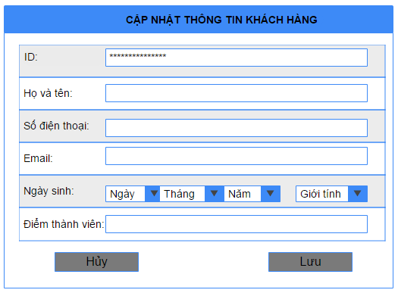

 |  |  |  | ID: |  | xxxxxxxxxxxxxxxxx

 |  |  |  | Họ và tên |  | Tran Xuan Kien

 |  |  |  | Số điện thoại |  | 123456789

 |  |  |  | Email: |  | email@example.com

 |  |  |  | Ngày sinh: |  |  |  |  |  |  | Nam | Nữ

 |  |  |  | Điểm thành viên |  | 123456

 |  |  |  |  |  |  |  |  |  |  | Lưu |  | Hủy

 |  | Màn hình hiển thị lỗi cho các trường hợp không hợp lệ:
 |  | Menu/Tool Bar Zone

 |  | Validation Error/Warning Messages Zone

 |  | 2.2. Screen items

 |  |  | Item name |  |  | Control |  | Data Type | Description
 |  | 1 | Save Button |  |  | Button |  |  | Execute Save update information
 |  | 2 | Cancel Button |  |  | Button |  |  | Cancel update information
 |  | 3 | ID |  |  | Label |  | Text
 |  | 4 | Họ và tên Label |  |  | Label |  | Text
 |  | 7 | Số điện thoại Label |  |  | Label |  | Text
 |  | 8 | Email Label |  |  | Label |  | Text
 |  | 10 | Điểm thành viên Label |  |  | Label |  | Text
 |  | 11 | Ngày sinh Label |  |  | Label |  | Text
 |  | 12 | ID |  |  | TextBox |  |  | Show Customer ID, not able to update
 |  | 13 | Họ và tên Input |  |  | TextBox |  |  | Input to update customer name
 |  | 14 | Số điện thoại Input |  |  | TextBox |  |  | Input to update phone number
 |  | 15 | Email Input |  |  | TextBox |  |  | Input to update email
 |  | 17 | Điểm thành viên Input |  |  | TextBox |  |  | Show member point, not able to update
 |  | 18 | Nam RadioButton |  |  | Radio Button
 |  | 19 | Nữ Redio Button |  |  | Radio Button
 |  | 20 | Day Select |  |  | Combo Box
 |  | 21 | Month Select |  |  | Combo Box
 |  | 22 | Year Select |  |  | Combo Box

 |  | 2.3. Main Screen Interation
 |  |  | Save Button:
 |  |  |  | System will save information to database
 |  |  | Cancel Button:
 |  |  |  | System will cancel update, won't save to database

 |  |  | ID and Member Point field is disable
 |  |  | Retry Password is disable, when user update password, field Retry Password will be able to type.

Create Customer
Fsoft Insight 2.0 |  |  |  | Process |  | Screen ID |  |  |  | Screen Name |  |  | Created PIC | Created Date | Approved Date
 |  |  |  | Screen Design |  | SCR_PRJ_0214 |  |  |  | Create Account |  |  | PhuongNTL6 | 2016-12-09 | MMDDYYY

1. Overview

 | Màn hình cho phép nhập thông tin để tạo mới 1 account cho khách hàng
 | Màn hình di chuyển từ màn hình Order khi User bấm vào Create Account

2. Screen Design

 | 2.1. Screen image
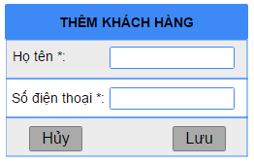

 |  | Họ và tên*

 |  | Số điện thoại*

 |  |  |  |  | Lưu | Hủy

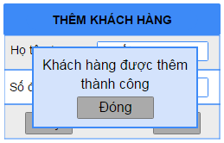

 |  | Họ và tên* | Nguyễn Thị Lan Phương

 |  | Số điện thoại* | 1234567890

 |  |  |  |  | Lưu | Hủy

 |  | Màn hình hiển thị lỗi cho các trường hợp không hợp lệ:
 |  | User name, Phone

2.2. Screen items

 | # | Item name |  |  | Control |  | Data type | I/O | Mandatory | Default Value | Range Value | Description
 | 1 | Name |  |  | Label |  | Text | O |  |  |  | Hiển thị "Họ và tên"
 | 2 | Phone |  |  | Label |  | Text | O |  |  |  | Hiển thị "Phone"
 | 3 | NameEditText |  |  | Edittext |  | Text | I |  |  |  | Nhập thông tin họ và tên
 | 4 | PhoneEditText |  |  | Edittext |  | Number | I |  |  |  | Nhập số điện thoại
 | 5 | Name Error Label |  |  | Label |  | Text | O |  |  |  | Hướng dẫn nhập họ và tên
 | 6 | Phone Error Label |  |  | Label |  | Text | O |  |  |  | Hướng dẫn nhập số điện thoại
 | 7 | Lưu |  |  | Button |  |  |  |  |  |  | Điều khiển thực hiện lưu thông tin khách hàng
 | 8 | Hủy |  |  | Button |  |  |  |  |  |  | Điều khiển hủy thông tin khách hàng trên form
 | 9 | Thoát |  |  | Button |  |  |  |  |  |  | Điều khiển thực hiện đóng thông báo

2.3. Main screen interaction

 | + NameEditText: Không được bỏ trống
 | +PhoneEditText: Nội dung nhập vào bắt buộc phải là ký tự số và có độ dài yêu cầu từ 10 đến 11
 | Nếu một trong Các trường tương ứng với nó xảy ra lỗi thì Các label này sẽ được hiển thị để thông báo người dùng vị trí sai.
 | Khi nhập dữ liệu vào trường Textbox, hệ thống sẽ chặn không cho user nhập vượt quá maxlenght quy định

List Customer
Fsoft Insight 2.0 |  |  |  |  |  | Process |  |  |  |  | Screen ID |  |  |  |  |  | Screen Name |  | Created PIC |  | Created Date | Approved Date
 |  |  |  |  |  | Screen Design |  |  |  |  | SCR_PRJ_0201 |  |  |  |  |  | List Customer |  | KienTX2 |  | 9-Dec-2016

1. Overview

 | Show list customer that matches search filters
 | Support Full-text search and advance search

2. Screen Design

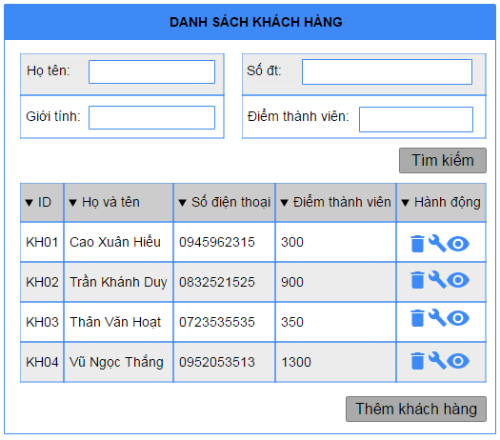
 | 2.1. Screen image
 |  | Show list customer

 |  |  |  | Họ và tên: |  |  |  |  |  |  |  |  |  |  |  | Số điện thoại:

 |  |  |  | Giới tính: |  |  |  |  |  |  |  |  |  |  |  | Điểm thành viên:
 |  |  |  |  |  |  |  |  |  |  |  |  |  |  |  |  |  |  |  | Tìm kiếm

 |  |  | ID |  |  |  |  |  | Họ và tên |  |  |  |  |  |  | Số điện thoại |  | Điểm thành viên

 |  |  |  |  |  |  |  |  |  |  |  |  |  |  |  |  |  |  |  | Thêm

 |  | 2.2. Screen items

 |  |  | Item name |  |  |  |  |  |  | Control |  |  | Data Type |  | Description
 |  | 1 | Search button |  |  |  |  |  |  | Button |  |  |  |  | Execute Search
 |  | 3 | ID |  |  |  |  |  |  | Label |  |  | Text |  | Show Customer ID
 |  | 4 | Họ và tên |  |  |  |  |  |  | Label |  |  | Text |  | Show Customer's name
 |  | 5 | Số điện thoại |  |  |  |  |  |  | Label |  |  | Text |  | Show Phone number
 |  | 6 | Điểm thành viên |  |  |  |  |  |  | Label |  |  | Text |  | Show Identity Card
 |  | 7 | Add Button |  |  |  |  |  |  | Button |  |  |  |  | Create new customer
 |  | 8 | Delete Button |  |  |  |  |  |  | Button |  |  |  |  | Delete customer
 |  | 9 | View Button |  |  |  |  |  |  | Button |  |  |  |  | Update customer

 |  | 2.3 Main Screen Interaction
 |  | 1) | Button:
 |  |  | - Add:
 |  |  |  | System will open Add Customer page to create a new Customer
 |  |  | - Edit:
 |  |  |  | System will open Update Customer page to update customer information
 |  |  | - Delete:
 |  |  |  | System will show a dialog to confirm delete customer.

 |  | 2.4. Screen displaying
 |  |  | Screen will be paging, with maximun 20 records/page, if the record is over 20, system will devide with following format:
 |  |  |  |  | 1 | 2 | 3 | 4 | 5 | 6 | 7 | 8 | 9 | 10 | Next
 |  |  |  | The page user are seeing will be bold

List Product Screen
Fsoft Insight 2.0 |  |  |  | Process |  | Screen ID |  |  |  | Screen Name |  |  |  | Created PIC | Created Date | Approved Date
 |  |  |  | Screen Design |  | SCR_PRJ_0311 |  |  |  | List Product Screen |  |  |  | ThangDVN | 2016-12-11

1. Overview

 | Màn hình hiển thị thông tin danh sách sản phẩm và các chức năng thêm sản phẩm, sửa sản phẩm, xóa sản phẩm, nhập sản phẩm, nhóm sản phẩm, lọc

2. Screen Design

 | 2.1. Screen image
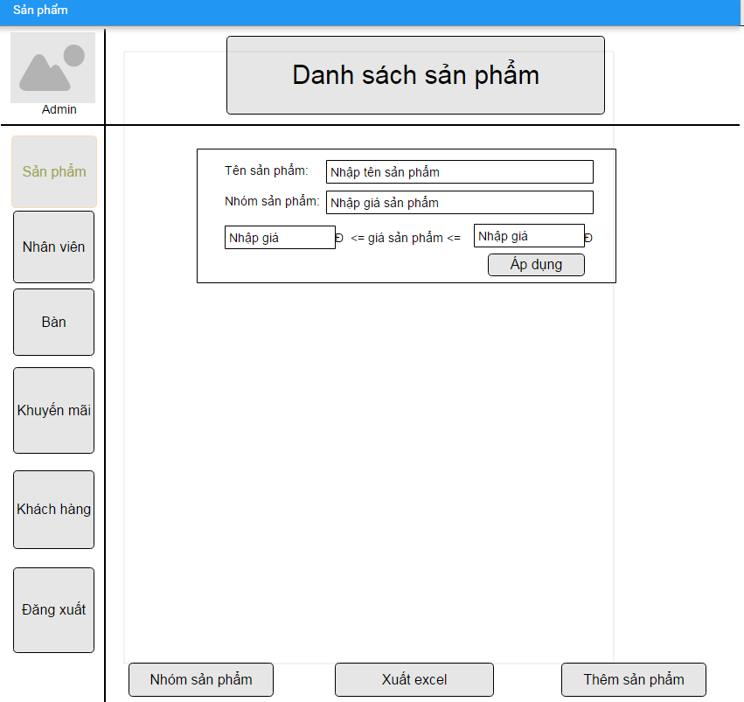

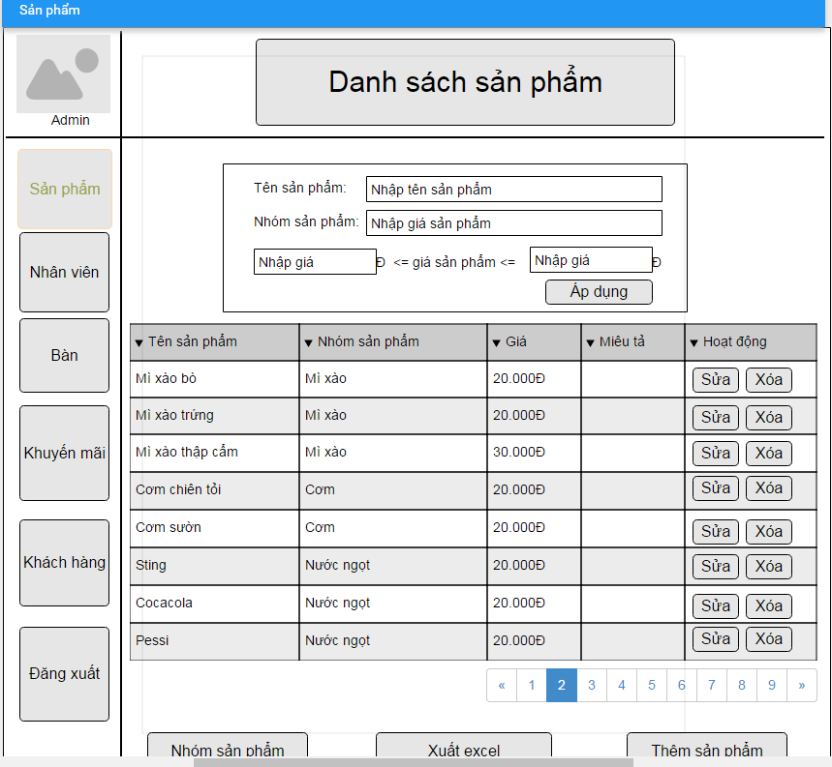

 | 2.2. Screen items

 |  | # | Item name |  | Control |  | Data type | I/O | Mandatory |  | Default Value | Range Value | Description
 |  |  | Parent project area
 |  | 1 | Search |  | Search Input |  | Text | I |  |  |  |  | Nhập thông tin để lọc
 |  | 2 | Thêm sản phẩm |  | Button |  |  |  |  |  |  |  | Chuyển sang giao diện thêm sản phẩm
 |  | 3 | Sửa |  | Button |  |  |  |  |  |  |  | Chuyển sang giao diện sửa sản phẩm
 |  | 4 | Xóa |  | Button |  |  |  |  |  |  |  | Chuyển sang giao diện xóa sản phẩm
 |  | 5 | Nhập Excel |  | Button |  |  |  |  |  |  |  | Mở dialog chọn file để nhập danh sách sản phẩm từ file
 |  | 6 | Quay lại |  | Button |  |  |  |  |  |  |  | Quay lại giao diện chính
 |  | 7 | Tìm kiếm nâng cao |  |  |  |  |  |  |  |  |  | Chuyển sang giao diện tìm kiếm nâng cao
 |  | 8 | Nhóm sản phẩm |  | Button |  |  |  |  |  |  |  | Chuyển sang giao diện nhóm sản phẩm
 |  | 9 | Giá |  | Label |  | Text | O |  |  |  |  | Hiển thị giá sản phẩm
 |  | 10 | Tên sản phẩm |  | Label |  | Text | O |  |  |  |  | Hiển thị tên sản phẩm
 |  | 11 | Nhóm sản phẩm |  | Label |  | Text | O |  |  |  |  | Hiển thị nhóm sản phẩm
 |  | 12 | Miêu tả |  | Label |  | Text | O |  |  |  |  | Hiển thị miêu tả cho sản phẩm
 |  | 13 | Tên tài khoản |  | Label |  | Text | O |  |  |  |  | Hiển thị tên tài khoản đang đăng nhập
 |  | 14 | Hình tài khoản |  | Image |  |  |  |  |  |  |  | Hiển thị hình tài khoản đang đăng nhập
 |  | 15 | Sản phẩm |  | Button |  |  |  |  |  |  |  | Giao diện hiện tại của sản phẩm
 |  | 16 | Nhân viên |  | Button |  |  |  |  |  |  |  | Chuyển sang giao diện nhân viên
 |  | 17 | Bàn |  | Button |  |  |  |  |  |  |  | Chuyển sang giao diện bàn
 |  | 18 | Khuyến mãi |  | Button |  |  |  |  |  |  |  | Chuyển sang giao diện khuyến mãi
 |  | 19 | Khách hàng |  | Button |  |  |  |  |  |  |  | Chuyển sang giao diện khách hàng
 |  | 20 | Đăng xuất |  | Button |  |  |  |  |  |  |  | Đăng xuất khỏi hệ thống
 |  | 21 | Áp dụng |  | Button |  |  |  |  |  |  |  | Áp dụng để lọc sản phẩm
 |  | 22 | Nhập tên sản phẩm |  | EditText |  |  | I |  |  |  |  | Nhập tên sản phẩm để lọc
 |  | 23 | Nhập nhóm sản phẩm |  | EditText |  |  | I |  |  |  |  | Nhập nhóm sản phẩm để lọc
 |  | 24 | Nhập giá thấp |  | EditText |  |  | I |  |  |  |  | Nhập giá thấp hơn hoặc bằng giá sản phẩm để lọc
 |  | 25 | Nhập giá cao |  | EditText |  |  | I |  |  |  |  | Nhập giá cao hơn hoặc bằng giá sản phẩm để lọc

 | 2.3. Main screen interaction

 |  | + Thêm SP : hệ thống sẽ chuyển sang giao diện Thêm sản phẩm
 |  | + Sửa : hệ thống sẽ chuyển sang giao diện Sửa sản phẩm
 |  | + Xóa: hệ thống sẽ chuyển sang giao diện Xóa sản phẩm
 |  | + Xuất Excel: hệ thống sẽ mở dialog chọn đường dẫn để Xuất file danh sách sản phẩm
 |  |  | - Sau khi chọn đường dẫn xong và nhấp OK, hệ thống sẽ tiến hành ghi danh sách sản phẩm ra file excel và lưu xuống đường dẫn đã chọn
 |  |  | - Nếu quá trình ghi và lưu file gặp lỗi thì hiển thị thông báo và dừng tiến trình
 |  |  | - Nếu quá trình Thêm vào thành công thì hiển thị thông báo đã xuất thành công
 |  | + Sản phẩm : Giao diện hiện tại của sản phẩm
 |  | + Nhân viên : hệ thống sẽ chuyển sang giao diện nhân viên
 |  | + Bàn : hệ thống sẽ chuyển sang giao diện bàn
 |  | + Khuyến mãi : hệ thống sẽ chuyển sang giao diện khuyến mãi
 | 2.4. Screen displaying | + Khách hàng : hệ thống sẽ chuyển sang diao diện khách hàng
 |  | + Đăng xuất: Đăng xuất khỏi hệ thống
 |  | + Search: Nhập text vào search input để tiến hành lọc thông tin từ danh sách
 |  | + Nhóm sản phẩm: hệ thống sẽ chuyển sang giao diện nhóm sản phẩm

 |  | + Thanh cuộn góc phải màn hình: khi sử dụng con lăn hoặc nhấp chuột kéo lên trên xuống dưới sẽ hiển thị đầy đủ danh sách sản phẩm.
 |  | + Nội dung trong trường hoạt động của mỗi sản phẩm là hai Sửa và Xóa button.
 |  | + Nội dung trong trường giá của mỗi sản phẩm được định dạng tiền tệ với đơn vị là đồng
 |  | + Có thể sắp xếp danh sách sản phẩm theo từng trường bằng cách nhấp chọn hình tam giác bên cạnh các trường.

List Employee Screen
Fsoft Insight 2.0 |  |  |  | Process |  | Screen ID |  |  |  | Screen Name |  |  |  | Created PIC | Created Date | Approved Date
 |  |  |  | Screen Design |  | SCR_PRJ_0301 |  |  |  | List Employee |  |  |  | ThangDVN | 2016-12-11

1. Overview

 | Màn hình hiển thị thông tin danh sách nhân viên và các chức năng thêm nhân viên, sửa nhân viên, xóa nhân viên, lọc

2. Screen Design

 | 2.1. Screen image

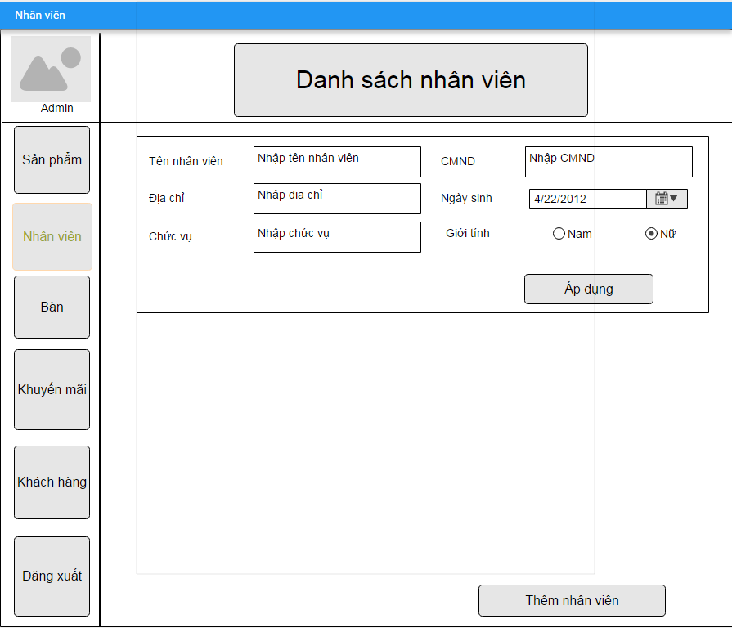

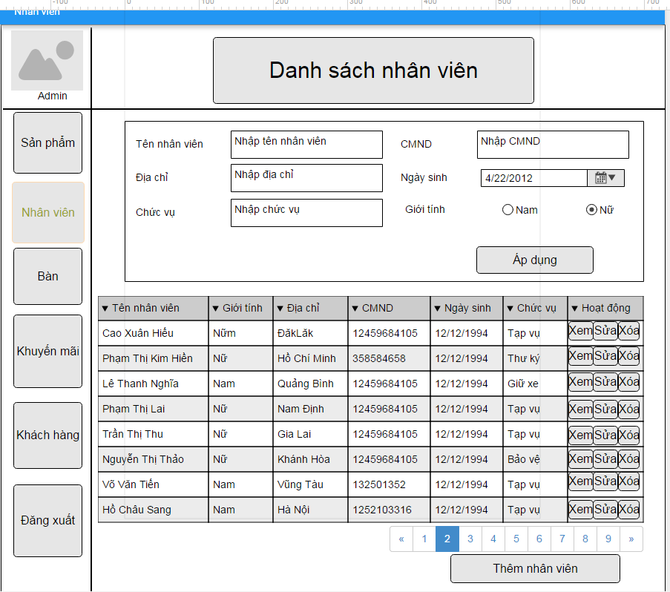

 | 2.2. Screen items

 |  | # | Item name |  | Control |  | Data type | I/O | Mandatory |  | Default Value | Range Value | Description
 |  | 1 | Search |  | Search Input |  | Text | I |  |  |  |  | Nhập thông tin để lọc
 |  | 2 | Thêm nhân viên |  | Button |  |  |  |  |  |  |  | Chuyển sang giao diện thêm nhân viên
 |  | 3 | Xem |  | Button |  |  |  |  |  |  |  | Chuyển sang giao diện xem thông tin chi tiết
 |  | 3 | Sửa |  | Button |  |  |  |  |  |  |  | Chuyển sang giao diện sửa nhân viên
 |  | 4 | Xóa |  | Button |  |  |  |  |  |  |  | Chuyển sang giao diện xóa nhân viên
 |  | 5 | Mã |  | Label |  | Text | O |  |  |  |  | Hiển thị mã nhân viên
 |  | 6 | Tên |  | Label |  | Text | O |  |  |  |  | Hiển thị tên nhân viên
 |  | 7 | Địa chỉ |  | Label |  | Text | O |  |  |  |  | Hiển thị địa chỉ nhân viên
 |  | 8 | Giới tính |  | Label |  | Text | O |  |  |  |  | Hiển thị giới tính nhân viên
 |  | 9 | Ngày sinh |  | Label |  | Date | O |  |  |  |  | Hiển thị ngày sinh nhân viên
 |  | 10 | CMND |  | Label |  | Date | O |  |  |  |  | Hiển thị chứng minh nhân dân của nhân viên
 |  | 11 | Chức vụ |  | Label |  | Text | O |  |  |  |  | Hiển thị chức vụ nhân viên
 |  | 12 | Tên tài khoản |  | Label |  | Text | O |  |  |  |  | Hiển thị tên tài khoản đang đăng nhập
 |  | 13 | Hình tài khoản |  | Image |  |  |  |  |  |  |  | Hiển thị hình tài khoản đang đăng nhập
 |  | 14 | Sản phẩm |  | Button |  |  |  |  |  |  |  | Chuyển sang giao diện của sản phẩm
 |  | 15 | Nhân viên |  | Button |  |  |  |  |  |  |  | Giao diện hiện tại của nhân viên
 |  | 16 | Bàn |  | Button |  |  |  |  |  |  |  | Chuyển sang giao diện bàn
 |  | 17 | Khuyến mãi |  | Button |  |  |  |  |  |  |  | Chuyển sang giao diện khuyến mãi
 |  | 18 | Khách hàng |  | Button |  |  |  |  |  |  |  | Chuyển sang giao diện khách hàng
 |  | 19 | Đăng xuất |  | Button |  |  |  |  |  |  |  | Đăng xuất khỏi hệ thống
 |  | 21 | Áp dụng |  | Button |  |  |  |  |  |  |  | Áp dụng để lọc sản phẩm
 |  | 22 | Nhập tên nhân viên |  | EditText |  |  | I |  |  |  |  | Nhập tên nhân viên để lọc
 |  | 23 | Nhập CMND |  | EditText |  |  | I |  |  |  |  | Nhập chứng minh nhân dân để lọc
 |  | 24 | Ngày sinh |  | DatePicker |  |  | I |  |  |  |  | Chọn ngày sinh để lọc
 |  | 25 | Giới tính |  | RadioButton |  |  | I |  |  |  |  | Chọn giới tính để lọc
 |  | 26 | Nhập địa chỉ |  | EditText |  |  | I |  |  |  |  | Nhập địa chỉ để lọc
 |  | 27 | Nhập chức vụ |  | EditText |  |  | I |  |  |  |  | Nhập chức vụ để lọc

 | 2.3 Main Screen Interaction
 |  | + Thêm : hệ thống sẽ chuyển sang giao diện Thêm nhân viên
 |  | + Sửa : hệ thống sẽ chuyển sang giao diện Sửa nhân viên
 |  | + Xóa : hệ thống sẽ chuyển sang giao diện Xóa nhân viên
 |  | +Xem: hệ thống sẽ chuyển sang giao diện xem thông tin chi tiết nhân viên
 |  | + Sản phẩm : Giao diện hiện tại của sản phẩm
 |  | + Nhân viên : hệ thống sẽ chuyển sang giao diện nhân viên
 |  | + Bàn : hệ thống sẽ chuyển sang giao diện bàn
 |  | + Khuyến mãi : hệ thống sẽ chuyển sang giao diện khuyến mãi
 |  | + Khách hàng : hệ thống sẽ chuyển sang diao diện khách hàng
 |  | + Đăng xuất: Đăng xuất khỏi hệ thống
 |  | + Search: Nhập text vào search input để tiến hành lọc thông tin từ danh sách

 | 2.4. Screen displaying

 |  | + Thanh cuộn góc phải màn hình: khi sử dụng con lăn hoặc nhấp chuột kéo lên trên xuống dưới sẽ hiển thị đầy đủ danh sách nhân viên
 |  | + Nội dung trong trường hoạt động của mỗi nhân viên là Xem, Sửa và Xóa button.
 |  | + Có thể sắp xếp danh sách nhân viên theo từng trường bằng cách nhấp chọn hình tam giác bên cạnh các trường.

List Product Category Screen
Fsoft Insight 2.0 |  |  |  | Process |  | Screen ID |  |  |  | Screen Name |  |  |  | Created PIC | Created Date | Approved Date
 |  |  |  | Screen Design |  | SCR_PRJ_0302 |  |  |  | List Product Category Screen |  |  |  | ThangDVN | 2016-12-11

1. Overview

 | Màn hình hiển thị thông tin danh sách nhóm sản phẩm và các chức năng thêm nhóm, sửa nhóm, xóa nhóm

2. Screen Design

 | 2.1. Screen image
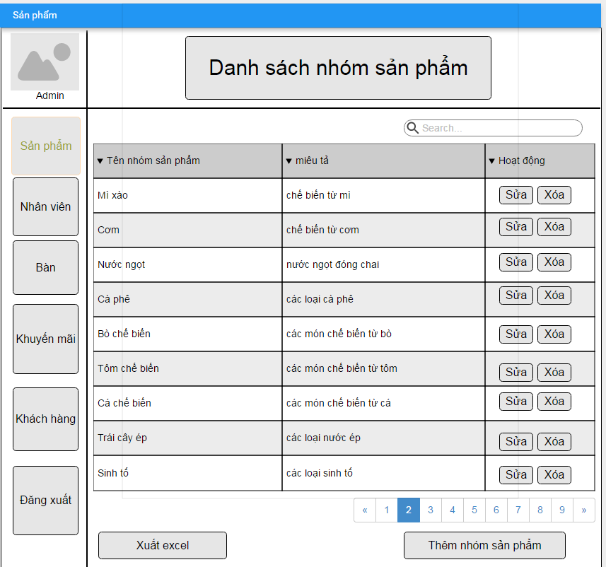

 | 2.2 Screen items
 |  | # | Item name |  | Control |  | Data type | I/O | Mandatory |  | Default Value | Range Value | Description
 |  | 1 | Thêm nhóm |  | Button |  |  |  |  |  |  |  | Chuyển sang giao diện thêm nhóm
 |  | 2 | Sửa nhóm |  | Button |  |  |  |  |  |  |  | Chuyển sang giao diện sửa nhóm
 |  | 3 | Xóa nhóm |  | Button |  |  |  |  |  |  |  | Chuyển sang giao diện xóa nhóm
 |  | 4 | Miêu tả |  | Label |  | Text | O |  |  |  |  | Hiển thị miêu tả nhóm
 |  | 5 | Tên nhóm |  | Label |  | Text | O |  |  |  |  | Hiển thị tên nhóm
 |  | 6 | Tên tài khoản |  | Label |  | Text | O |  |  |  |  | Hiển thị tên tài khoản đang đăng nhập
 |  | 7 | Hình tài khoản |  | Image |  |  |  |  |  |  |  | Hiển thị hình tài khoản đang đăng nhập
 |  | 8 | Sản phẩm |  | Button |  |  |  |  |  |  |  | Giao diện hiện tại của sản phẩm
 |  | 9 | Nhân viên |  | Button |  |  |  |  |  |  |  | Chuyển sang giao diện nhân viên
 |  | 10 | Bàn |  | Button |  |  |  |  |  |  |  | Chuyển sang giao diện bàn
 |  | 11 | Khuyến mãi |  | Button |  |  |  |  |  |  |  | Chuyển sang giao diện khuyến mãi
 |  | 12 | Khách hàng |  | Button |  |  |  |  |  |  |  | Chuyển sang giao diện khách hàng
 |  | 13 | Đăng xuất |  | Button |  |  |  |  |  |  |  | Đăng xuất khỏi hệ thống

 | 2.3 Main Screen Interaction
 |  | + Thêm nhóm : hệ thống sẽ chuyển sang giao diện Thêm nhóm
 |  | + Sửa nhóm : hệ thống sẽ chuyển sang giao diện Sửa nhóm
 |  | + Xóa nhóm : hệ thống sẽ chuyển sang giao diện Xóa nhóm
 |  | + Sản phẩm : Giao diện hiện tại của sản phẩm
 |  | + Nhân viên : hệ thống sẽ chuyển sang giao diện nhân viên
 |  | + Bàn : hệ thống sẽ chuyển sang giao diện bàn
 |  | + Khuyến mãi : hệ thống sẽ chuyển sang giao diện khuyến mãi
 |  | + Khách hàng : hệ thống sẽ chuyển sang diao diện khách hàng
 |  | + Đăng xuất: Đăng xuất khỏi hệ thống

 | 2.4. Screen displaying

 |  | + Thanh cuộn góc phải màn hình: khi sử dụng con lăn hoặc nhấp chuột kéo lên trên xuống dưới sẽ hiển thị đầy đủ danh sách nhóm sản phẩm.
 |  | + Nội dung trong trường hoạt động của mỗi nhóm sản phẩm là hai Sửa và Xóa button.
 |  | + Có thể sắp xếp danh sách nhóm sản phẩm theo từng trường bằng cách nhấp chọn hình tam giác bên cạnh các trường.

Them_SP
Fsoft Insight 2.0 |  |  |  |  | Process |  | Screen ID |  |  |  | Screen Name |  |  |  | Created PIC | Created Date | Approved Date
 |  |  |  |  | Screen Design |  | SCR_PRJ_0303 |  |  |  | Add new product |  |  |  | HienPTK | 40360 | MMDDYYY

1. Overview

 | Màn hình cho phép nhập thông tin để tạo mới 1 sản phẩm

2. Screen Design

 | 2.1. Screen image

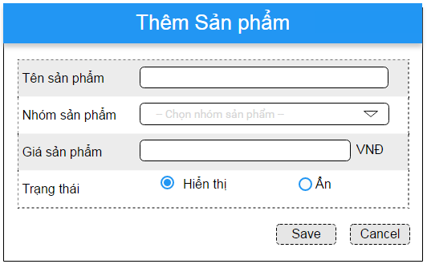

 | 2.2. Screen items

 |  | # | Item name |  |  | Control |  | Data type | I/O | Mandatory |  | Default Value | Range Value | Description
 |  | 1 | Tên SP label |  |  | Label |  | Text | O
 |  | 2 | Tên SP |  |  | Textbox |  | Text | I | x |  |  |  | Tên SP này là duy nhất. Khi thêm SP hệ thống sẽ kiểm tra
 |  | 3 | Nhóm SP label |  |  | Label |  | Text | O
 |  | 4 | Nhóm SP |  |  | List box |  | Text | I | x |  |  |  | Nhóm SP sẽ được chọn trong danh sách list box theo tên nhóm SP của table "Nhóm SP"
 |  | 5 | Giá SP label |  |  | Label |  | Text | O
 |  | 6 | Giá SP |  |  | Textbox |  | Numeric | I | x
 |  | 7 | Trạng thái label |  |  | Label |  | Text | O
 |  | 8 | Trạng thái |  |  | Combo |  | Text (Ref.data) | I | x |  | Hiển thị |  | Trạng thái của thêm SP. Bao gồm các trạng thái sau "Hiển thị", "Ẩn". Default là ở status là "Hiển thị"
 |  | 9 | Save button |  |  | Button |  |  |  |  |  |  |  | Thực hiên thêm SP vào DB
 |  | 10 | Cancel button |  |  | Button |  |  |  |  |  |  |  | Thực hiện cancel việc tạo SP

 | 2.3. Main screen interaction
 |  | 1) Hệ thống sẽ validate dữ liệu như sau:
 |  |  | a) Thông báo lỗi ngay khi user click vào [Save] button
 |  |  | b) Lỗi sẽ được hiển thị như sau:
 |  |  |  | - Khi Tên SP bị trùng, nếu trùng, hệ thống thông báo message "Product name is existed. Please enter another one!"
 |  |  |  | - Khi nhập giá trị không phải là số vào các trường có data type là Number hệ thống hiển thị message "Invalid value. [Field label] must be Number"
 |  |  |  | - Khi save dữ liệu mà các trường Required là Null thì hệ thống sẽ hiển thị thông báo lỗi "[Field Name] cannot be blank"
 |  |  |  | - Khi nhập dữ liệu vào trường Textbox, hệ thống sẽ chặn không cho user nhập vượt quá maxlenght quy định
 |  |  | c) Bấm vào [Cancel] button

 | 2.4. Screen displaying
 |  | 1) Thông báo lỗi cho các trường hợp không hợp lệ sẽ thực hiên như sau:
 |  |  | - Các dữ liệu không hợp lệ sẽ được hiển thị bằng màu đỏ
 |  |  | - Hệ thống hiển thị thông báo lỗi cho từng trường hợp không hợp lệ theo quy luật từ trên xuống dưới, từ trái qua phải.
 |  |  | - Trỏ chuột sẽ focus vào trường dữ liệu không hợp lệ đó.
 |  |  | - Sau khi, trỏ chuột loss focus khỏi trường bị lỗi, hệ thống hiển thị thông báo lỗi cho trường tiếp theo lần lượt đến khi hết các trường bị lỗi.

 |  | 2) Đối với trường combo box:
 |  |  | Độ rộng của trường combo được fix cứng, nếu dữ liệu dài quá độ rộng thì toàn bộ nội dung dữ liệu sẽ được hiển thị như tooltip.
 |  |  | Dữ liệu sẽ được sort theo Alphabet để người dùng chọn

 |  | 3) Khi màn hình Create new product được open, trỏ chuột sẽ focus váo trường nhập đầu tiên của màn hình, sau đó sẽ di chuyển theo quy luật từ trên xuống dưới, từ trái qua
 |  |  | phải khi user bấm phím Tab trên bàn phím.

Thêm_NV
Fsoft Insight 2.0 |  |  |  |  | Process |  | Screen ID |  |  |  | Screen Name |  |  |  | Created PIC | Created Date | Approved Date
 |  |  |  |  | Screen Design |  | SCR_PRJ_0305 |  |  |  | Add new Staff |  |  |  | HienPTK | 40360 | MMDDYYY

1. Overview

 | Màn hình cho phép nhập thông tin để tạo mới 1 sản phẩm

2. Screen Design

 | 2.1. Screen image
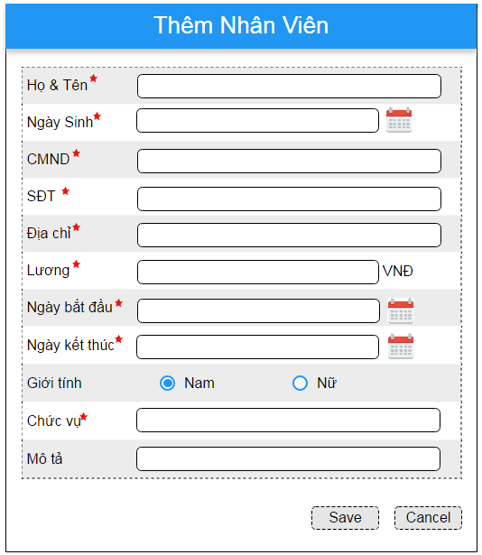

 | 2.2. Screen items

 |  | # | Item name |  |  | Control |  | Data type | I/O | Mandatory |  | Default Value | Range Value | Description
 |  | 1 | Tên NV label |  |  | Label |  | Text | O
 |  | 2 | Tên NV |  |  | Textbox |  | Text | I
 |  | 3 | Ngày Sinh label |  |  | Label |  | Text | O
 |  | 4 | Ngày Sinh |  |  | Textbox |  | Date (DD-MMM-YY) | I | x
 |  | 5 | CMND label |  |  | Label |  | Text | O
 |  | 6 | CMND |  |  | Textbox |  | Text | I | x |  |  | CMND của NV này là duy nhất. Khi thêm NV hệ thống sẽ kiểm tra
 |  | 7 | Giới tính label |  |  | Label |  | Text | O
 |  | 8 | Giới tính |  |  | Combo |  | Text (Ref.data) | I | x |  | Nam | Giới tính của nhân viên. Bao gồm các trạng thái sau "Nam", "Nữ". Default là ở status là "Nam"
 |  | 9 | Địa chỉ label |  |  | Label |  | Text | O
 |  | 10 | Địa chỉ |  |  | Textbox |  | Date (DD-MMM-YY) | I | x
 |  | 11 | Ngày bắt đầu label |  |  | Label |  | Text | O
 |  | 12 | Ngày bắt đầu |  |  | Textbox |  | Date (DD-MMM-YY) | I | x
 |  | 13 | Chức vụ label |  |  | Label |  | Text | O
 |  | 14 | Chức vụ |  |  | Textbox |  | Text | I | x
 |  | 15 | Mô tả label |  |  | Label |  | Text | O
 |  | 16 | Mô tả |  |  | Textbox |  | Text | I | x
 |  | 17 | Save button |  |  | Button |  |  |  |  |  |  | Thực hiên thêm NV vào DB
 |  | 18 | Cancel button |  |  | Button |  |  |  |  |  |  | Thực hiện cancel việc tạo NV

 | 2.3. Main screen interaction
 |  | 1) Hệ thống sẽ validate dữ liệu như sau:
 |  |  | a) Thông báo lỗi ngay khi user click vào [Save] button
 |  |  | b) Lỗi sẽ được hiển thị như sau:
 |  |  |  | - Khi CMND của NV bị trùng, nếu trùng, hệ thống thông báo message "identity card is existed. Please enter another one!"
 |  |  |  | - Khi save dữ liệu mà các trường Required là Null thì hệ thống sẽ hiển thị thông báo lỗi "[Field Name] cannot be blank"
 |  |  |  | - Khi nhập dữ liệu vào trường Textbox, hệ thống sẽ chặn không cho user nhập vượt quá maxlenght quy định
 |  |  | c) Bấm vào [Cancel] button

 | 2.4. Screen displaying
 |  | 1) Thông báo lỗi cho các trường hợp không hợp lệ sẽ thực hiên như sau:
 |  |  | - Các dữ liệu không hợp lệ sẽ được hiển thị bằng màu đỏ
 |  |  | - Hệ thống hiển thị thông báo lỗi cho từng trường hợp không hợp lệ theo quy luật từ trên xuống dưới, từ trái qua phải.
 |  |  | - Trỏ chuột sẽ focus vào trường dữ liệu không hợp lệ đó.
 |  |  | - Sau khi, trỏ chuột loss focus khỏi trường bị lỗi, hệ thống hiển thị thông báo lỗi cho trường tiếp theo lần lượt đến khi hết các trường bị lỗi.

 |  | 2) Đối với trường combo box:
 |  |  | Độ rộng của trường combo được fix cứng, nếu dữ liệu dài quá độ rộng thì toàn bộ nội dung dữ liệu sẽ được hiển thị như tooltip.
 |  |  | Dữ liệu sẽ được sort theo Alphabet để người dùng chọn

 |  | 3) Khi màn hình Create new staff được open, trỏ chuột sẽ focus váo trường nhập đầu tiên của màn hình, sau đó sẽ di chuyển theo quy luật từ trên xuống dưới, từ trái qua
 |  |  | phải khi user bấm phím Tab trên bàn phím.

Xóa NV Screen
Fsoft Insight 2.0 |  |  |  |  | Process |  | Screen ID |  | Screen Name | Created PIC | Created Date | Approved Date
 |  |  |  |  | Screen Design |  | SCR_PRJ_0306 |  | List Product | ThangDVN |  | MMDDYYY

1. Overview

 | Màn hình hiển thị chức năng xóa Nhân Viên

2. Screen Design

 | 2.1. Screen image
 | Màn hình xóa NV
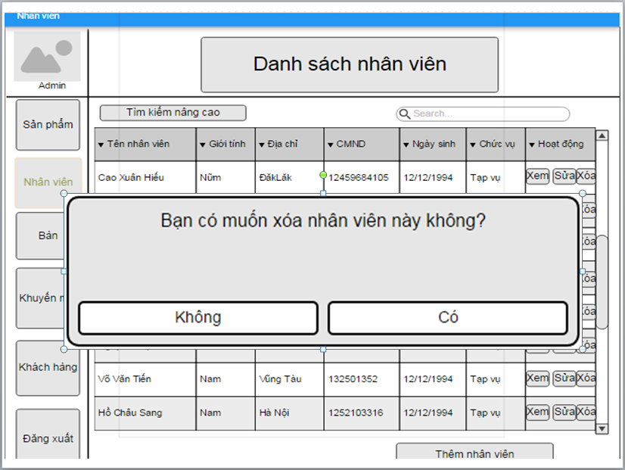

 | 2.2. Chi tiết màn hình:

 |  | Từ màn hình danh sách nhân viên, khi user click nút "Xóa", hệ thống sẽ hiện bảng thông báo với nội dung:
 |  | bạn có muốn xóa nhân viên này không?
 |  | +Nếu user click nút "Không": Hệ thống sẽ quay trở lại màn hình hiển thị danh sách nhân viên
 |  | +Nếu user click nút "Có": Hệ thống sẽ xóa nhân viên ra khỏi hệ thống.

 |  |  | # | Item |  | Type |  | Description
 |  |  | 1 | Có |  | Button |  | Thực hiện chức năng xóa nhân viên
 |  |  | 2 | Không |  | Button |  | Quay trở về màn hình hiển thị danh sách nhân viên

Xóa SP Screen
Fsoft Insight 2.0 |  |  |  |  | Process |  | Screen ID |  | Screen Name | Created PIC | Created Date | Approved Date
 |  |  |  |  | Screen Design |  | SCR_PRJ_0307 |  | List Product | ThangDVN |  | MMDDYYY

1. Overview

 | Màn hình hiển thị chức năng xóa sản phẩm

2. Screen Design

 | 2.1. Screen image
 | Màn hình xóa SP
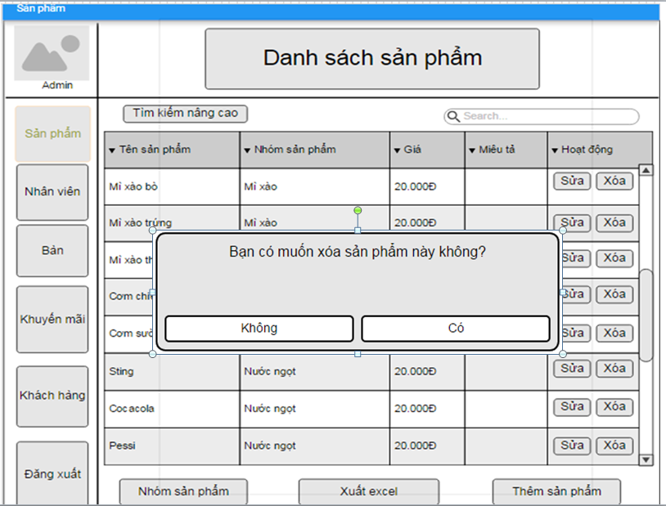

 | 2.2. Chi tiết màn hình:
 |  | Từ màn hình danh sách sản phẩm, khi user bấm nút xóa, thì hệ thống sẽ hiển thị thông báo với nội dung
 |  | "Bạn có muốn xóa sản phẩm này không?"
 |  | + Nếu user bấm " Không": Hệ thống sẽ quay trở lại màn hình danh sách sản phẩm
 |  | + Nếu user bấm " Có": Hệ Thống sẽ xóa sản phẩm này ra khổi danh sách.

 |  |  | # | Item |  | Type |  | Description
 |  |  | 1 | Có |  | Button |  | Thực hiện chức năng xóa sản phẩm
 |  |  | 2 | Không |  | Button |  | Quay trở về màn hình hiển thị sản phẩm

Xóa nhóm SP Sceen
Fsoft Insight 2.0 |  |  |  |  | Process |  | Screen ID |  | Screen Name | Created PIC | Created Date | Approved Date
 |  |  |  |  | Screen Design |  | SCR_PRJ_0308 |  | List Product | ThangDVN |  | MMDDYYY

1. Overview

 | Màn hình hiển thị chức năng xóa nhóm sản phẩm

2. Screen Design

 | 2.1. Screen image
 | Màn hình xóa nhóm SP
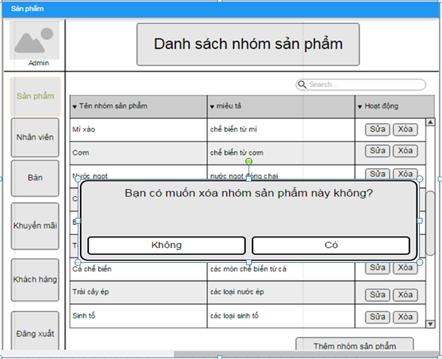

 | 2.2. Chi tiết màn hình:
 |  | Từ màn hình danh sách nhóm sản phẩm, khi user bấm nút xóa nhóm sản phẩm, hệ thống sẽ hiển thị
 |  | "Bạn có muốn xóa nhóm sản phẩm này không"
 |  | + Nếu user click nút "Không": Hệ thống sẽ quay trở lại màn hình hiển thị danh sách nhóm sản phẩm
 |  | + Nếu user click nút "Có": Hệ thống sẽ xóa nhóm sản phẩm ra khỏi danh sách.

 |  |  | # | Item |  | Type |  | Description
 |  |  | 1 | Có |  | Button |  | Thực hiện chức năng xóa nhóm sản phẩm
 |  |  | 2 | Không |  | Button |  | Quay trở về màn hình hiển thị nhóm sản phẩm

Edit employee
Fsoft Insight 2.0 |  |  |  | Process |  | Screen ID |  |  |  | Screen Name |  |  | Created PIC | Created Date | Approved Date
 |  |  |  | Screen Design |  | SCR_PRJ_0309 |  |  |  | Edit information employee |  |  | NghiaLT8 | 2016-09-12 | MMDDYYY

1. Overview

 | Màn hình cho phép sửa thông tin nhân viên

2. Screen Design

 | 2.1. Screen image

 |  | 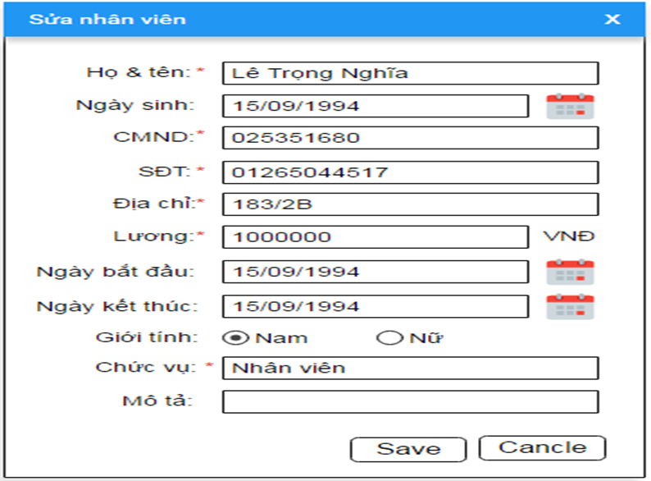

2.2. Screen items

 | # | Item name |  |  | Control |  | Data type | I/O | Mandatory | Default Value | Range Value | Description
 | 1 | Tên NV label |  |  | Label |  | Text | O
 | 2 | Tên NV |  |  | Textbox |  | Text | I
 | 3 | Ngày Sinh label |  |  | Label |  | Text | O
 | 4 | Ngày Sinh |  |  | Textbox |  | Date (DD-MMM-YY) | I | x
 | 5 | CMND label |  |  | Label |  | Text | O
 | 6 | CMND |  |  | Textbox |  | Text | I | x |  |  | CMND của NV này là duy nhất. Khi thêm NV hệ thống sẽ kiểm tra
 | 7 | Giới tính label |  |  | Label |  | Text | O
 | 8 | Giới tính |  |  | Combo |  | Text (Ref.data) | I | x | Nam |  | Giới tính của nhân viên. Bao gồm các trạng thái sau "Nam", "Nữ". Default là ở status là "Nam"
 | 9 | Địa chỉ label |  |  | Label |  | Text | O
 | 10 | Địa chỉ |  |  | Textbox |  | Date (DD-MMM-YY) | I | x
 | 11 | Ngày bắt đầu label |  |  | Label |  | Text | O
 | 12 | Ngày bắt đầu |  |  | Textbox |  | Date (DD-MMM-YY) | I | x
 | 13 | Chức vụ label |  |  | Label |  | Text | O
 | 14 | Chức vụ |  |  | Textbox |  | Text | I | x
 | 15 | Mô tả label |  |  | Label |  | Text | O
 | 16 | Mô tả |  |  | Textbox |  | Text | I | x
 | 17 | Save button |  |  | Button |  |  |  |  |  |  | Thực hiên thêm NV vào DB
 | 18 | Cancel button |  |  | Button |  |  |  |  |  |  | Thực hiện cancel việc tạo NV

2.3. Main screen interaction
 | 1) Hệ thống sẽ validate dữ liệu như sau:
 |  | a) Thông báo lỗi ngay khi user click vào [Save] button
 |  | b) Lỗi sẽ được hiển thị như sau:
 |  |  | - Khi CMND của NV bị trùng, nếu trùng, hệ thống thông báo message "identity card is existed. Please enter another one!"
 |  |  | - Khi save dữ liệu mà các trường Required là Null thì hệ thống sẽ hiển thị thông báo lỗi "[Field Name] cannot be blank"
 |  |  | - Khi nhập dữ liệu vào trường Textbox, hệ thống sẽ chặn không cho user nhập vượt quá maxlenght quy định
 |  | c) Bấm vào [Cancel] button

2.4. Screen displaying
 | 1) Thông báo lỗi cho các trường hợp không hợp lệ sẽ thực hiên như sau:
 |  | - Các dữ liệu không hợp lệ sẽ được hiển thị bằng màu đỏ
 |  | - Hệ thống hiển thị thông báo lỗi cho từng trường hợp không hợp lệ theo quy luật từ trên xuống dưới, từ trái qua phải.
 |  | - Trỏ chuột sẽ focus vào trường dữ liệu không hợp lệ đó.
 |  | - Sau khi, trỏ chuột loss focus khỏi trường bị lỗi, hệ thống hiển thị thông báo lỗi cho trường tiếp theo lần lượt đến khi hết các trường bị lỗi.

 | 2) Đối với trường combo box:
 |  | Độ rộng của trường combo được fix cứng, nếu dữ liệu dài quá độ rộng thì toàn bộ nội dung dữ liệu sẽ được hiển thị như tooltip.
 |  | Dữ liệu sẽ được sort theo Alphabet để người dùng chọn

 | 3) Khi màn hình Create new staff được open, trỏ chuột sẽ focus váo trường nhập đầu tiên của màn hình, sau đó sẽ di chuyển theo quy luật từ trên xuống dưới, từ trái qua
 |  | phải khi user bấm phím Tab trên bàn phím.

Edit product
Fsoft Insight 2.0 |  |  |  |  | Process |  | Screen ID |  |  |  | Screen Name |  |  |  | Created PIC | Created Date | Approved Date
 |  |  |  |  | Screen Design |  | SCR_PRJ_0310 |  |  |  | Edit information product |  |  |  | NghiaLT8 | 2016-09-12 | MMDDYYY

1. Overview

 | Màn hình cho phép sửa thông tin sản phẩm

2. Screen Design

 | 2.1. Screen image

 |  | 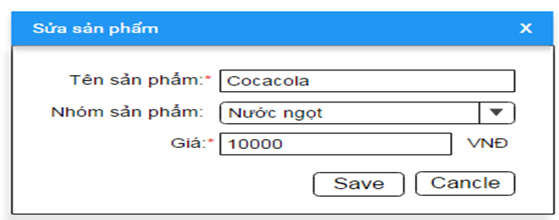

 | 2.2. Screen items

 |  | # | Item name |  |  | Control |  | Data type | I/O | Mandatory |  | Default Value | Range Value | Description
 |  | 1 | Tên SP label |  |  | Label |  | Text | O
 |  | 2 | Tên SP |  |  | Textbox |  | Text | I | x |  |  |  | Tên SP này là duy nhất. Khi thêm SP hệ thống sẽ kiểm tra
 |  | 3 | Nhóm SP label |  |  | Label |  | Text | O
 |  | 4 | Nhóm SP |  |  | List box |  | Text | I | x |  |  |  | Nhóm SP sẽ được chọn trong danh sách list box theo tên nhóm SP của table "Nhóm SP"
 |  | 5 | Giá SP label |  |  | Label |  | Text | O
 |  | 6 | Giá SP |  |  | Textbox |  | Numeric | I | x
 |  | 7 | Trạng thái label |  |  | Label |  | Text | O
 |  | 8 | Trạng thái |  |  | Combo |  | Text (Ref.data) | I | x |  | Hiển thị |  | Trạng thái của thêm SP. Bao gồm các trạng thái sau "Hiển thị", "Ẩn". Default là ở status là "Hiển thị"
 |  | 9 | Save button |  |  | Button |  |  |  |  |  |  |  | Thực hiên thêm SP vào DB
 |  | 10 | Cancel button |  |  | Button |  |  |  |  |  |  |  | Thực hiện cancel việc tạo SP

 | 2.3. Main screen interaction
 |  | 1) Hệ thống sẽ validate dữ liệu như sau:
 |  |  | a) Thông báo lỗi ngay khi user click vào [Save] button
 |  |  | b) Lỗi sẽ được hiển thị như sau:
 |  |  |  | - Khi Tên SP bị trùng, nếu trùng, hệ thống thông báo message "Product name is existed. Please enter another one!"
 |  |  |  | - Khi nhập giá trị không phải là số vào các trường có data type là Number hệ thống hiển thị message "Invalid value. [Field label] must be Number"
 |  |  |  | - Khi save dữ liệu mà các trường Required là Null thì hệ thống sẽ hiển thị thông báo lỗi "[Field Name] cannot be blank"
 |  |  |  | - Khi nhập dữ liệu vào trường Textbox, hệ thống sẽ chặn không cho user nhập vượt quá maxlenght quy định
 |  |  | c) Bấm vào [Cancel] button

 | 2.4. Screen displaying
 |  | 1) Thông báo lỗi cho các trường hợp không hợp lệ sẽ thực hiên như sau:
 |  |  | - Các dữ liệu không hợp lệ sẽ được hiển thị bằng màu đỏ
 |  |  | - Hệ thống hiển thị thông báo lỗi cho từng trường hợp không hợp lệ theo quy luật từ trên xuống dưới, từ trái qua phải.
 |  |  | - Trỏ chuột sẽ focus vào trường dữ liệu không hợp lệ đó.
 |  |  | - Sau khi, trỏ chuột loss focus khỏi trường bị lỗi, hệ thống hiển thị thông báo lỗi cho trường tiếp theo lần lượt đến khi hết các trường bị lỗi.

 |  | 2) Đối với trường combo box:
 |  |  | Độ rộng của trường combo được fix cứng, nếu dữ liệu dài quá độ rộng thì toàn bộ nội dung dữ liệu sẽ được hiển thị như tooltip.
 |  |  | Dữ liệu sẽ được sort theo Alphabet để người dùng chọn

 |  | 3) Khi màn hình Create new product được open, trỏ chuột sẽ focus váo trường nhập đầu tiên của màn hình, sau đó sẽ di chuyển theo quy luật từ trên xuống dưới, từ trái qua
 |  |  | phải khi user bấm phím Tab trên bàn phím.

 |  | 3) Khi màn hình chỉnh sửa sản phẩm được open, trỏ chuột sẽ focus váo trường nhập đầu tiên của màn hình, sau đó sẽ di chuyển theo quy luật từ trên xuống dưới, từ trái qua
 |  |  | phải khi user bấm phím Tab trên bàn phím.

Add Group Table
Fsoft Insight 2.0 |  |  |  |  | Process |  | Screen ID |  |  |  | Screen Name |  |  |  | Created PIC | Created Date | Approved Date
 |  |  |  |  | Screen Design |  | SCR_PRJ_0402 |  |  |  | Add Group Table Info |  |  |  | ThongHo | 14-Jul-2017

1. Overview

 | Screen allow manager to input group table information
 | Screen will show popup when click on "Add New Group Table"

2. Screen Design

 | 2.1. Screen image

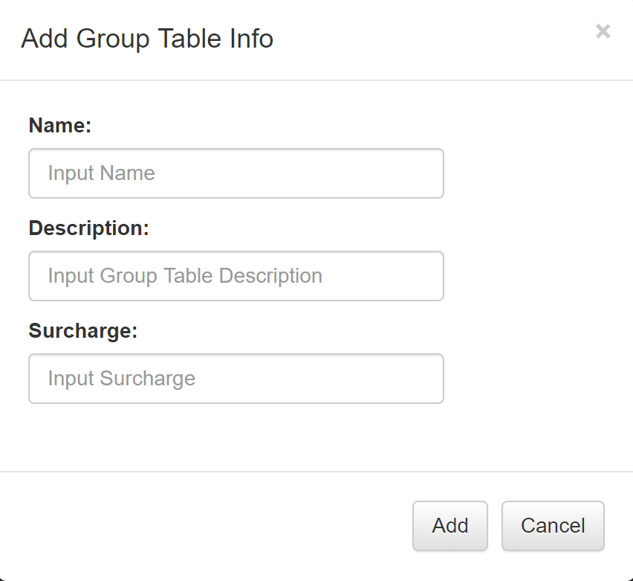

 | 2.2. Screen items

 |  | # | Item name |  |  | Control |  | Data type | I/O | Mandatory |  | Default Value | Range Value | Description
 |  | 1 | Add Group Table Info |  |  |  | Label | Text | O |  |  |  |  | Title
 |  | 2 | Name label |  |  | Label |  | Text | O
 |  | 3 | Name |  |  | Textbox |  | Text | I | X |  |  | 50 char | Input Group Table Name
 |  | 4 | Description label |  |  | Label |  | Text | O
 |  | 5 | Description |  |  | Textbox |  | Text | I | X |  |  | 1000 char | Input Group Table Desciption
 |  | 6 | Surcharge label |  |  | Label |  | Text | O
 |  | 7 | Surcharge |  |  | Textbox |  | Text | I | X |  |  |  | Input Group Table surcharge price
 |  | 8 | Add |  |  | Button |  |  |  |  |  |  |  | Perform Add Info
 |  | 9 | Cancel |  |  | Button |  |  |  |  |  |  |  | Perform Cancel Info

 |  | 1) The buttons on the screen will perform as follows:
 |  |  | - Add: Click on this button, system will save new data into database (when input fields are valid)
 |  |  | - Cancel: Click on this button, systen will cancel add new group table info into database

 |  | 2.3 Main Screen Interaction
 |  | 1) System will validate data as following:
 |  |  | - When user click on [Add] button
 |  |  | - Error will be shown as follow:
 |  |  |  | + When save data but required fields are Null system will show error message to each input fields
 |  |  |  | + When input data into Textbox, system will notify user when input is more than max length allowed
 |  |  |  | + When input data that is not a number into surcharge, system will notify user
 |  |  |  | + When input value contain special character. System will show message "input can not contain special character"

 |  | 2) Error messages for invalid input will be as follow:
 |  |  | - Invalid input will be shown in red
 | 2.4. Screen displaying
 |  |  | - System displays error messages for each invalid field from top to bottom, left to right
 |  |  | - Mouse pointer will focus on particular invalid field
 |  |  | - System displays successful message after input has been added into database

Edit Group Table
Fsoft Insight 2.0 |  |  |  |  | Process |  | Screen ID |  |  |  | Screen Name |  |  |  | Created PIC | Created Date | Approved Date
 |  |  |  |  | Screen Design |  | SCR_PRJ_0402 |  |  |  | Edit Group Table Info |  |  |  | ThongHo | 14-Jul-2017

1. Overview

 | Screen allow manager to input group table information
 | Screen will show popup when click on "Edit"

2. Screen Design

 | 2.1. Screen image

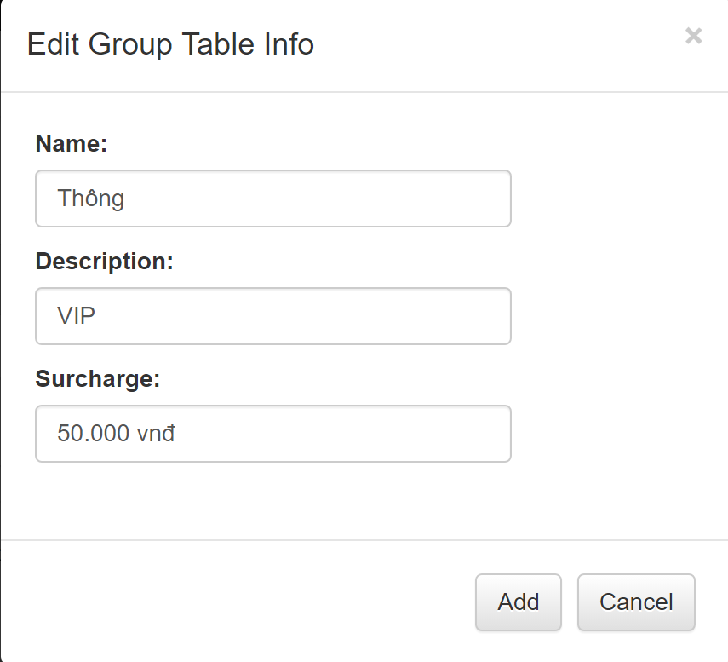

 | 2.2. Screen items

 |  | # | Item name |  |  | Control |  | Data type | I/O | Mandatory |  | Default Value | Range Value | Description
 |  | 1 | Edit Group Table Info |  |  |  | Label | Text | O |  |  |  |  | Title
 |  | 2 | Name label |  |  | Label |  | Text | O
 |  | 3 | Name |  |  | Textbox |  | Text | I | X |  |  | 50 char | Input Group Table Name
 |  | 4 | Description label |  |  | Label |  | Text | O
 |  | 5 | Description |  |  | Textbox |  | Text | I | X |  |  | 1000 char | Input Group Table Desciption
 |  | 6 | Surcharge label |  |  | Label |  | Text | O
 |  | 7 | Surcharge |  |  | Textbox |  | Text | I | X |  |  |  | Input Group Table surcharge price
 |  | 8 | Add |  |  | Button |  |  |  |  |  |  |  | Perform Add Info
 |  | 9 | Cancel |  |  | Button |  |  |  |  |  |  |  | Perform Cancel Info

 |  | 1) The buttons on the screen will perform as follows:
 |  |  | - Add: Click on this button, system will save new data into database (when input fields are valid)
 |  |  | - Cancel: Click on this button, systen will cancel add new group table info into database

 |  | 2.3 Main Screen Interaction
 |  | 1) System will validate data as following:
 |  |  | - When user click on [Add] button
 |  |  | - Error will be shown as follow:
 |  |  |  | + When save data but required fields are Null system will show error message to each input fields
 |  |  |  | + When input data into Textbox, system will notify user when input is more than max length allowed
 |  |  |  | + When input data that is not a number into surcharge, system will notify user
 |  |  |  | + When input value contain special character. System will show message "input can not contain special character"

 |  | 2) Error messages for invalid input will be as follow:
 |  |  | - Invalid input will be shown in red
 | 2.4. Screen displaying |  | - System displays error messages for each invalid field from top to bottom, left to right
 |  |  | - Mouse pointer will focus on particular invalid field

Group Table Interface
Fsoft Insight 2.0 |  |  |  | Process |  | Screen ID |  |  |  | Screen Name |  |  |  | Created PIC | Created Date | Approved Date
 |  |  |  | Screen Design |  | SCR_PRJ_0402 |  |  |  | Group Table |  |  |  | ThongHo | 14-Jul-2017

1. Overview

 | Screen allow manager to add, edit, search, remove group table information
 | Screen will show popup when click on "Add", "Edit", "Remove"

2. Screen Design

 | 2.1. Screen image

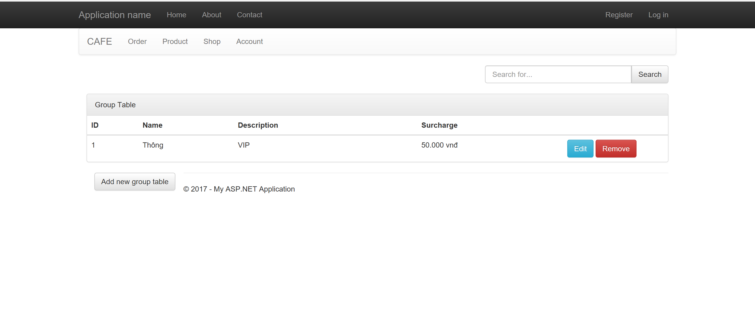

 | 2.2. Screen items

 |  | # | Item name |  | Control |  | Data type | I/O | Mandatory |  | Default Value | Range Value | Description
 |  | 1 | Group Table |  |  | Label | Text | O |  |  |  |  | Title
 |  | 2 | ID |  | Table Header |  | Text | O |  |  |  |  | Label
 |  | 3 | Name |  | Table Header |  | Text | O |  |  |  |  | Label
 |  | 4 | Description |  | Table Header |  | Text | O |  |  |  |  | Label
 |  | 5 | Surcharge |  | Table Header |  | Text | O |  |  |  |  | Label
 |  | 6 | Search Box |  | Textbox |  |  | I |  |  |  |  | Input Search Data
 |  | 7 | Search Button |  | Button |  |  | I |  |  |  |  | Perform Search for Data
 |  | 8 | Add New Group Table |  | Button |  |  | I |  |  |  |  | Perform Add Info
 |  | 9 | Edit |  | Button |  |  | I |  |  |  |  | Perform Edit Info
 |  | 10 | Remove |  | Button |  |  | I |  |  |  |  | Perform Remove Info

 |  | 1) The buttons on the screen will perform as follows:
 |  |  | - Search: Click on this button, system will search for matching data in database
 |  |  | - Add New Group Table: Click on this button, systen will show popup for user to input data
 |  |  | - Edit: Click on this button, system will show popup for user to input data
 |  |  | - Remove: Click on this button, system will show popup to confirm deletion

 |  | 2.3 Main Screen Interaction
 |  | 1) System will validate data as following:
 |  |  | - When user click on [Search] button

 |  | 2) Error messages for no data found will be as follow:
 |  | + When no data in database matches search input. System will show message "No result found"

 | 2.4. Screen displaying
 |  |  | - System displays error messages for each invalid field from top to bottom, left to right

